Бамбуковые шторы
Бамбуковые рулонные шторы
Материал: бамбук. Монтажный комплект прилагается. Страна-производитель Китай
Наименование товара | Цвет | Фото изделия: | Материал: | Артикул | Штрих-код | Размер, см | Кол-во шт. в оптовой уп. | Цена в руб. с НДС за 1 шт.
Рулонные шторы | Белый | 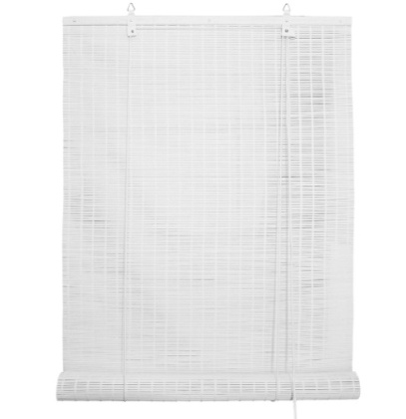 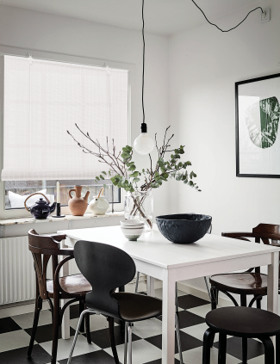 |  | 70144060160 | 4690617061967 | 60х160 | 6 | 1016
Рулонные шторы | Белый |  |  | 70144080160 | 4690617061974 | 80х160 | 6 | 1355
Рулонные шторы | Белый |  |  | 70144120160 | 4690617061998 | 120х160 | 6 | 2033
Рулонные шторы | Белый |  |  | 70144140160 | 4690617062001 | 140х160 | 6 | 2372
Рулонные шторы | Серый | 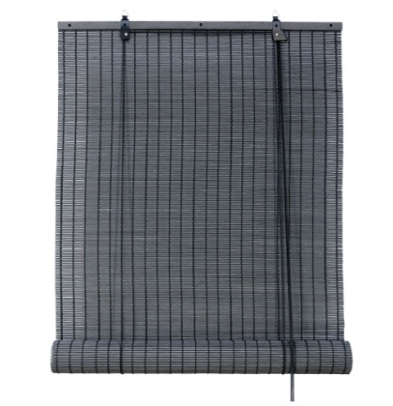 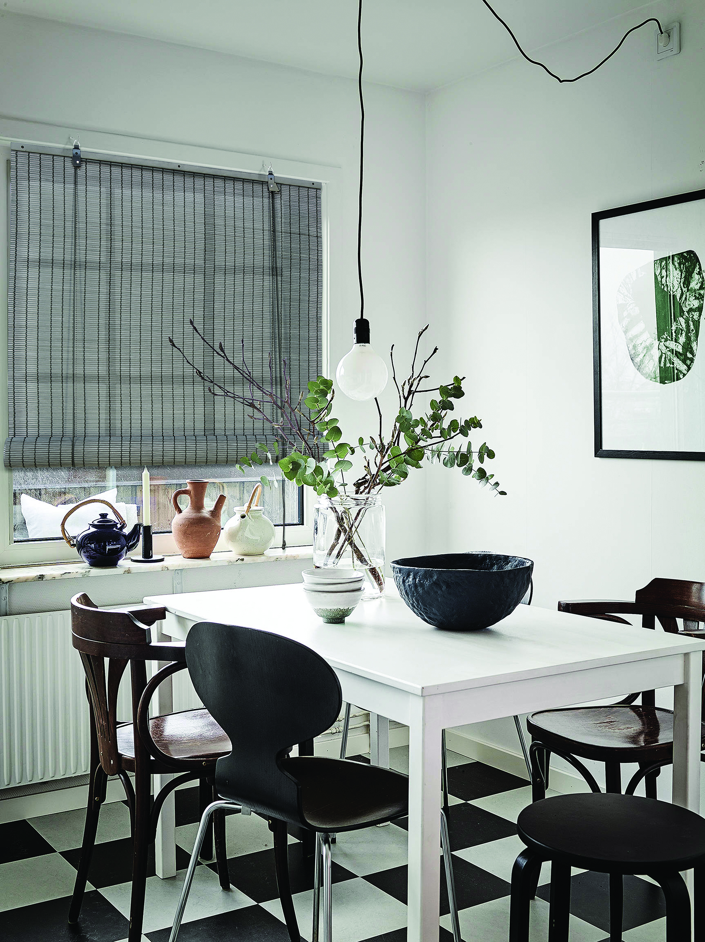 |  | 70145060160 | 4690617062025 | 60х160 | 6 | 1016
Рулонные шторы | Серый |  |  | 70145080160 | 4690617062032 | 80х160 | 6 | 1355
Рулонные шторы | Серый |  |  | 70145120160 | 4690617062056 | 120х160 | 6 | 2033
Рулонные шторы | Серый |  |  | 70145140160 | 4690617062063 | 140х160 | 6 | 2372
Рулонные шторы | Натур | 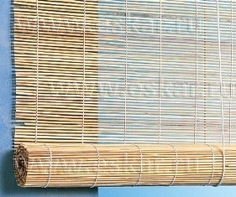 |  | 71000060160 | 4660006595663 | 60х160 | 6 | 566
Рулонные шторы | Натур |  |  | 71000080160 | 4660006595670 | 80х160 | 6 | 754
Рулонные шторы | Натур |  |  | 71000120160 | 4660006595687 | 120х160 | 6 | 1131
Рулонные шторы | Натур |  |  | 71000140160 | 4660006595694 | 140х160 | 6 | 1320
Рулонные шторы | Натур микс | 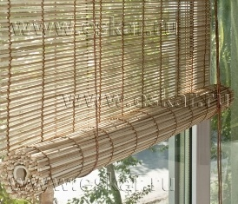 | 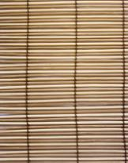 | 71909050180 | 4660006591818 | 50х160 | 6 | 471
Рулонные шторы | Натур микс |  |  | 71909060180 | 4660006591825 | 60х160 | 6 | 566
Рулонные шторы | Натур микс |  |  | 71909070180 | 4660006591832 | 70х160 | 6 | 660
Рулонные шторы | Натур микс |  |  | 71909080180 | 4660006591849 | 80х160 | 6 | 754
Рулонные шторы | Натур микс |  |  | 71909120180 | 4660006591887 | 120х160 | 6 | 1131
Рулонные шторы | Натур микс |  |  | 71909140180 | 4660006591894 | 140х160 | 6 | 1320
Бамбуковые римские шторы |  |  |  |  |  |  |  | 0
Материал: бамбук. Монтажный комплект прилагается. Страна-производитель Китай.
Наименование товара | Цвет | Фото изделия: | Материал: | Артикул | Штрих-код | Размер, см | Кол-во шт. в оптовой уп. | Цена в руб. с НДС за 1 шт.
Римские шторы | Какао | 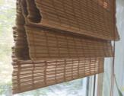 | 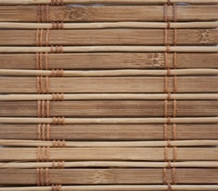 | 72949060160 | 4610004609602 | 60х160 | 6 | 932
Римские шторы | Какао |  |  | 72949080160 | 4610004609619 | 80х160 | 6 | 1243
Римские шторы | Какао |  |  | 72949090160 | 4660006591917 | 90х160 | 6 | 1399
Римские шторы | Какао |  |  | 72949100160 | 4610004609626 | 100х160 | 6 | 1554
Римские шторы | Какао |  |  | 72949120160 | 4610004609633 | 120х160 | 6 | 1864
Римские шторы | Какао |  |  | 72949140160 | 4610004609640 | 140х160 | 6 | 2175
Римские шторы | Какао |  |  | 72949160160 | 4610004609657 | 160х160 | 6 | 2486
Римские шторы | Микс | 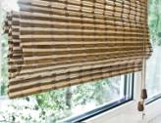 | 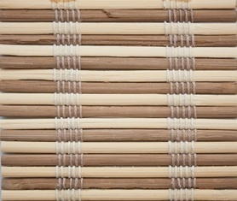 | 72959060160 | 4610004609664 | 60х160 | 6 | 932
Римские шторы | Микс |  |  | 72959080160 | 4610004609671 | 80х160 | 6 | 1243
Римские шторы | Микс |  |  | 72959090160 | 4660006591931 | 90х160 | 6 | 1399
Римские шторы | Микс |  |  | 72959100160 | 4610004609688 | 100х160 | 6 | 1554
Римские шторы | Микс |  |  | 72959120160 | 4610004609695 | 120х160 | 6 | 1864
Римские шторы | Микс |  |  | 72959140160 | 4610004609701 | 140х160 | 6 | 2175
Римские шторы | Микс |  |  | 72959160160 | 4610004609718 | 160х160 | 6 | 2486

